2025BRM215_Ver 3.1
2025年 BRM215伊豆高原300 |  |  |  |  |  | Ver. 3.1 2025/2/11
S＝信号、「 」=信号名、十=十字路、T=T字路、Y=Y字路、├=├字路、┤=┤字路、ルートは次の通過点までの道路番号、区間は前の通過点からの距離
 | 通過点 | 進路 | ルート |  | 合計 | 情報・その他 [ ]行先道標
1 | スタート 二子玉川（兵庫島公園） |  | 公園内通路 | 0.0 | 0.0 | 2024/2/15 6:00～6:30
2 | ╋ | 直進 | 区道 | 0.9 | 0.9 | 土手（久地陸閘）を超えてすぐの地点
3 | ┳ 止まれ | 左折 | 区道 | 0.1 | 1.0 | 自転車可の一通だが、標識に従い左折
4 | ┣ | 右折 | 区道 | 0.0 | 1.0 | 公園を回り込むようにUターン気味に右折
5 | ┳ 止まれ | 左折 | 区道 | 0.1 | 1.1 | 野川を渡る
6 | ╋ 「吉沢橋」 | 右折 | T11 | 0.1 | 1.2 | 変則十字路
7 | Ｙ Ｓ | Y右 直進 | T11 | 0.2 | 1.4 | 正面に2ndSTREET看板。 左折レーンあり直進時注意。横断歩道通行推奨
8 | ╋ Ｓ | 直進 | T11 | 1.0 | 2.4 | 二子玉川駅バスロータリー前。 迂回路設定前のルートに復帰
5 | ╋ 「丸子橋」 | 直進 | T11 | 4.9 | 7.3 | 中原街道を超える
6 | ┃ 踏切 | 直進 | T114 | 0.4 | 7.7 | 踏切注意
7 | ┣ Ｓ | 右折 | T114 | 0.0 | 7.7 | 信号待ち、右折注意
8 | ┣ Ｓ | 右折 | 区道 | 1.6 | 9.3 | コメダ珈琲店、右折注意
9 | ┃ 踏切 | 直進 | 区道 | 0.0 | 9.3 | 踏切注意(40m)
10 | ┳ 止まれ | 左折 | 区道 | 0.4 | 9.7 | 正面オリンピック
11 | ╋ Ｓ | 直進 | 区道 | 0.5 | 10.2 | ガス橋通りを越える
12 | ┳ 止まれ | 右折 | 区道 | 0.8 | 11.0 | 道なり突き当たりを右に
13 | ┳ 止まれ | 左折 | 区道 | 0.2 | 11.2 | 多摩川土手沿いの道、歩道橋
14 | ┫ Ｓ | 左折 | 区道 | 0.8 | 12.0 | Ｒ１高架下をくぐって次の信号
15 | ┳ 止まれ | 左折 | 区道 | 0.1 | 12.1 | 左に回り込んでR1へ
16 | ┳ 止まれ | 左折 | R1 | 0.0 | 12.1 | 正面SUZUKI（20m)
17 | ┫ 「青木橋」 | 左折 | R1 | 12.3 | 24.4 | 左折レーン、左折信号有
18 | ┳ 「青木通」 | 右折 | R1 | 0.2 | 24.6 | 左折レーン有、右折（道なり）注意
19 | ╋ 「高島町」 | 左折 | K13 | 1.3 | 25.9 | 手前ガード下直進、2本目・新横浜通り
20 | ╋ 「羽衣町」 | 右折 | R16 | 1.9 | 27.8 | 二段階右折、この先信号多し
21 | ┫ 「駿河橋」 | 左折 | 市道 | 1.4 | 29.2 | 道なり左へ、首都高と同じ方向
22 | ┳ 「中村橋」 | 左折 | R16 | 0.8 | 30.0 | 道なり左へ
23 | ┳ 「八幡橋」 | 右折 | R16 | 1.8 | 31.8 | 左折レーン有、右折（道なり）注意
24 | ╋ 「船越町」 | 右折 | K24 | 14.5 | 46.3
25 | ╋ 「延命寺前」 | 左折 | 市道 | 4.4 | 50.7 | 変形十字路
26 | ┳ | 左折 | 市道 | 0.2 | 50.9 | 踏切を渡って左折
27 | ┳ 「逗子・葉山駅入口」 | 左折 | K24、K311 R134 | 0.3 | 51.2 | 変則交差点
28 | コントロール1 セブンイレブン葉山一色店 | 左側 | R134 | 3.6 | 54.8 | ０７：３７～０９：４５
29 | ┳ 「葉山御用邸前」 | 右折 | K207 | 0.4 | 55.2 | 左折信号(時差式・先発)に注意
30 | ╋ 「渚橋」 | 左折 | R134 | 3.8 | 59.0
31 | Y 西湘バイパス入り口 | 左側 | R134 | 25.5 | 84.5 | Ｒ1とR134の分岐を左へ [小田原 国道1号]
32 | ╋ 「大磯駅入口」 | 左折 | R1 | 0.8 | 85.3
33 | ┳ 「小田原市民会館前」 | 左折 | R1 | 16.6 | 101.9
34 | ┳ 「本町」 | 右折 | R1 | 0.2 | 102.1
35 | ╋ 「早川口」 | 左折 | R135 | 1.0 | 103.1
36 | 早川インター付近高架 | 直進 | R135 | 1.8 | 104.9 | 高架へ、自転車通行可
37 | コントロール２ ローソン西湘江之浦店 | 左側 | R135 | 4.4 | 109.3 | ９：１２～１３：１６
38 | Y 真鶴道路料金所 | 左上 | R135 | 3.1 | 112.4 | 真鶴道路新道（有料道路）に入らない、旧道は通行無料
39 | Y 「門川」 | 右 | R135 | 6.2 | 118.6 | [R135]左は自動車専用道路、熱海ビーチライン（近道）に入らない
40 | ┫ 「東海岸町」 | 左折 | R135 | 6.8 | 125.4 | 一方通行出口
41 | ┣ | 右折 | R135 | 0.6 | 126.0 | 右折レーンへ入る、通行注意
※熱海市街地通過後、往路のトンネル合計四か所は危険回避のため迂回路を通ります。
42 | Y | 左 | 市道 | 0.7 | 126.7 | 錦ヶ浦トンネルには入らない。 [ホテルニューアカオ]看板方面に
43 | ┳ | 左折 | R135 | 1.0 | 127.7 | 合流注意。トンネル出口
44 | ┫ | 左折 | 市道 | 0.1 | 127.8 | トンネル（名称なし）に入らず直ぐ手前を左折
45 | ┳ | 左折 | R135 | 0.3 | 128.1 | 合流注意.
46 | ┫ | 左折 | 市道 | 1.5 | 129.6 | 赤根トンネルに入らずトンネル手前の[オーシャンビュー赤根崎]方向へ
47 | ┳ | 左折 | R135 | 0.5 | 130.1 | 合流注意.
48 | ┫ 「網代」 | 左折 | 市道 | 4.6 | 134.7 | 新網代トンネルに入らずに〔網代旭町方面〕へ左折。進行方向から信号名は見えません
49 | ╋ | 右折 | 市道 | 0.2 | 134.9 | 二つ目の交差点。正面に山本釣具店。
50 | ╋ | 左折 | R135 | 0.6 | 135.5 | 合流注意。R135へ復帰
51 | Ｙ K109、伊東川名八幡線入り口 | 左 | K109 | 12.9 | 148.4 | [川奈駅] 信号なし、海岸沿いへ斜め左方向へ。
52 | ┣ | 右 | K109 | 2.9 | 151.3 | 道なりに回り込んで急坂
53 | ┳ とまれ | 左折 | K109 | 1.0 | 152.3 | [城ヶ崎海岸・富戸]、左折後下り道狭し注意
54 | ┳ 「城ヶ崎入り口」 | 左折 | R135 | 11.2 | 163.5
55 | コントロール3 ローソン伊豆高原東店（折り返し） | 左側 | R135 | 0.1 | 163.6 | １０：４９～１６：５６
56 | ┣ 「城ヶ崎入り口」 | 右折 | K109 | 0.1 | 163.7
57 | ┣ | 右折 | K109 | 11.2 | 174.9 | 左手に「曹洞宗 恵鏡院」 右の角はライオンズマンション
58 | ┳ | 左 | K109 | 1.0 | 175.9 | 道なりに左に回りこみ
59 | Y | 左 | K109 | 2.5 | 178.4 | トンネル内グレーチングに注意
60 |  | 直進 | R135 | 0.4 | 178.8 | R135に合流、右後方注意
61 | コントロール4 ローソン湯河原中央一丁目店 | 左側 | R135 | 29.7 | 208.5 | １２：１０～１９：５６ 「幕山公園(梅林）入口」交差点手前左側
62 | Ｙ 「吉浜橋」 | 左側 | R135 | 0.1 | 208.6 | 「真鶴道路」に行かない
63 |  | 直進 | R135 | 5.5 | 214.1
64 | Ｙ | 左 | Ｒ135 | 7.0 | 221.1 | [小田原市街/Ｒ1一般道路]
65 | ╋ 「早川口」 | 右折 | Ｒ1 | 2.2 | 223.3
66 | ┫ 「本町」 | 左折 | Ｒ１ | 1.0 | 224.3
67 | ╋ 「三の丸交番前」 | 右折 | 市道 | 0.1 | 224.4
68 | ┳ とまれ | 左折 | 市道 | 0.2 | 224.6
69 | ╋ 「国際通り」 | 右折 | R1 | 0.1 | 224.7
70 | ╋ 「大磯駅入口」 | 右折 | Ｒ134 | 16.3 | 241.0 | 二段階右折
71 | 人 | 左折 | Ｒ134 | 0.9 | 241.9 | 合流注意
72 | ┫ ｢腰越橋｣ | 左折 | K304 | 15.9 | 257.8 | 左角に｢吉野家｣
73 | ┫ ｢山崎跨線橋南｣ | 直進 | K302、K304 | 5.5 | 263.3 | 左折専用車線があるので注意
74 | ┳ ｢大船三丁目｣ | 右折 | K301 | 0.9 | 264.2
75 | ┫ ｢小坂小学校西側｣ | 左折 | Ｋ21 | 0.8 | 265.0 | 地図により表記｢レイ・ウェル鎌倉入り口｣
76 | ┳ 「鎌倉女子大前」 | 右折 | Ｋ21 | 2.0 | 267.0
77 | ╋ 「公田」 | 左折 | K21 | 0.9 | 267.9
78 | ┳ 「鍛冶ヶ谷」 | 左折 | K21 | 0.5 | 268.4
79 | コントロール5 ファミリーマート鍛冶ヶ谷二丁目店 | 左側 | K21 | 0.3 | 268.7 | １４：０２～２３：５６ 駐車は向かって左奥の三角形のスペースへ。 店の正面及び右側には極力駐車しないように。
80 | ╋ 「羽衣町」 | 左折 | 市道 | 11.3 | 280.0 | 新横浜通り
81 | ╋ 「高島町」 | 右折 | R1 | 1.9 | 281.9 | 二段階右折
82 | ╋ 「青木通」 | 左折 | R1 | 1.4 | 283.3
83 | ╋ 「青木橋」 | 右折 | R1 | 0.2 | 283.5
84 | ┫ | 左折 | 区道 | 12.4 | 295.9 | 多摩川渡ってすぐ、SUZUKI手前を左折
85 | ┳ 止まれ | 右折 | 区道 | 0.2 | 296.1
86 | ╋ 「多摩川小学校入口」 | 左折 | 区道 | 0.3 | 296.4
87 | ┳ 止まれ | 左折 | 区道 | 0.4 | 296.8
88 | ┣ | 右折 | 区道 | 0.0 | 296.8 | 20m先右折、鋭角に右折して往路と同じ道へ
89 | ╋ Ｓ | 直進 | 区道 | 0.8 | 297.6 | ガス橋通りを越える
90 | ┣ Ｓ | 右折 | 区道 | 0.5 | 298.1 | オリンピック
91 | ┃ 踏切 | 直進 | 区道 | 0.4 | 298.5
92 | ┳ Ｓ | 左折 | T11 | 0.0 | 298.5 | 踏切の40m先、コメダ珈琲店、多摩堤通り
93 | ┳ Ｓ | 左折 | T11 | 1.6 | 300.1
94 | ┃ 踏切 | 直進 | T11 | 0.0 | 300.1
95 | ╋ 「丸子橋」 | 直進 | T11 | 0.4 | 300.5 | 中原街道を越える
96 | ゴール セブンイレブン 二子玉川駅前店 | 右側 | 右側 | 5.1 | 305.6 | １５：００～２／１６ ２：００ 東急線を越え、「二子玉川」交差点のすぐ先。
ゴール受付はセブンイレブンの隣にある 「コートダジュール二子玉川店 103号室 (受付カウンターの裏の部屋)」で行います。 19:30を目途にゴール受付を開始します。※ゴール受付後、休憩等は入店後30分以内でお願いいたします。
注意事項
1) | コントロール1～5及びゴールのコンビニでは、必ず買い物をしてレシートを貰ってください。
2) | リタイア（DNF)する場合は、必ずブルベカードに記載されている主催者まで直接本人が電話連絡してください。
 | 事故・落車が関与せず、帰宅に支障の無い場合にはフォームでの連絡でもかまいません。（事故の場合には必ず電話連絡すること）
 | DNF連絡は意志決定後、即お願いします。帰宅後の連絡はNGです。
 | 連絡無しのDNFは、参加者全員の確認が取れるまでスタッフが撤収することができず運営に支障をきたします。
 | そのような場合には次回以降の参加をお断りします。
3) | ゴール受付時、コートダジュール前に駐輪するか、少し離れますが、柳小路町駐輪場を使用してください。
 | ※柳小路町駐輪場の場所は以下に示します。
4) | スタート地点の兵庫島公園については工事中のため、アクセス経路が通常と変更されています。
 | 現地の案内板に従い、注意して通行ください。スタート場所は今までと変更ありません。
5) | キューシートの区間距離、合計距離はお使いのサイコン、GPSによって誤差が出ます。
 | 通過点は、距離、ルート、情報（その他）などから総合的に判断して下さい。
6) | 各コントロールのオープン・クローズ時刻は、6時スタートを基準に書いています。
 | 当日、ウェーブスタートで各自のスタート見なし時間は変わりますので、ご注意下さい。
 | 「ゴールのオープン＆クローズ時刻に間に合えば、万一途中コントロールのクローズ時刻に遅れた場合でも、認定を認めないということはありません。」
7) | 通過が難しい交差点
 | 必要に応じて、Googleストリートビューなどで交差点形状も予習しておくと安全に寄与します。

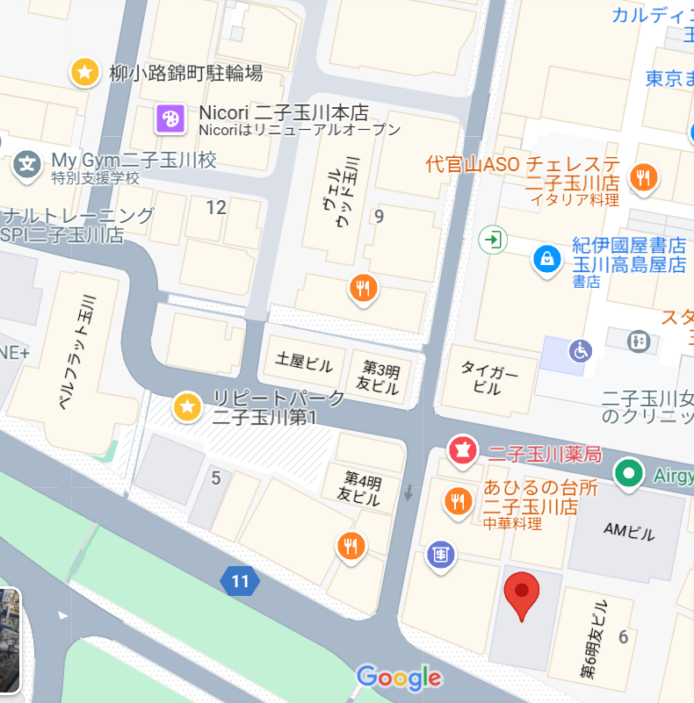
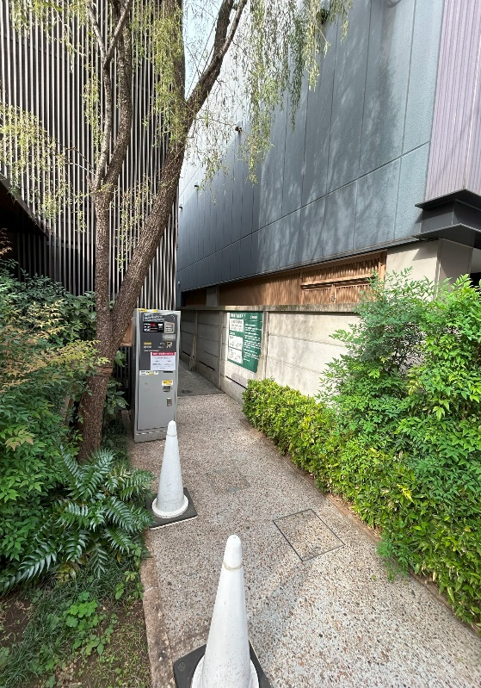

柳小路駐輪場
3時間無料

ゴール受付
コートダジュール

